Foglio1
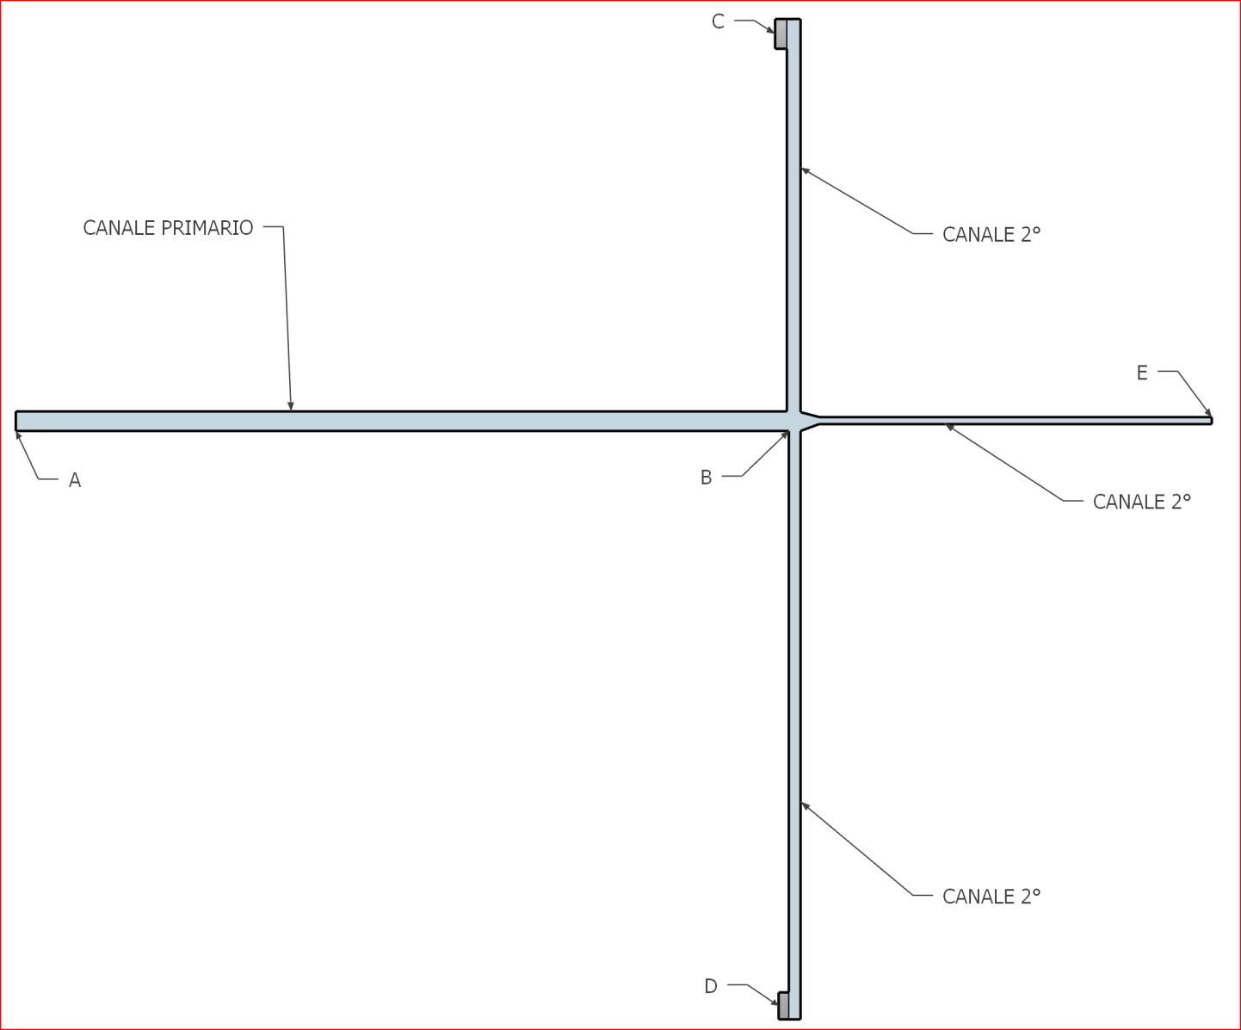
VERIFICA DI IMPIANTI |  |  |  |  |  |  |  |  |  |  | Area AB | 0.1256 | m2 | v ab | 3.54 | m/s
 |  |  |  |  |  |  |  |  |  |  | Area BC | 0.0961625 | m2 | v bc | 2.02 | m/s
 |  |  |  |  |  |  |  |  |  |  | Area BD | 0.0490625 | m2 | v cd | 2.83 | m/s
 |  |  |  |  |  |  |  |  |  |  | Area BE | 0.037994 | m2 | v ce | 2.92 | m/s

 |  |  |  |  |  |  |  |  |  |  | Tratto | Portata | L | D | vel | Re | f | Dp d | ktot | Dp l | Dp tot
 |  |  |  |  |  |  |  |  |  |  | AB | 1600 | 20 | 0.4 | 3.54 | 94362 | 0.0144 | 5.40 | 0 | 0 | 5.40
 |  |  |  |  |  |  |  |  |  |  | BC | 700 | 15 | 0.35 | 2.02 | 47181 | 0.0148 | 1.55 | 11.6 | 28.456981217 | 30.01
 |  |  |  |  |  |  |  |  |  |  | BD | 500 | 20 | 0.25 | 2.83 | 47181 | 0.0159 | 6.11 | 11.6 | 55.775683185 | 61.89
 |  |  |  |  |  |  |  |  |  |  | BE | 400 | 10 | 0.22 | 2.92 | 42892 | 0.0163 | 3.81 | 10.6 | 54.392880688 | 58.20

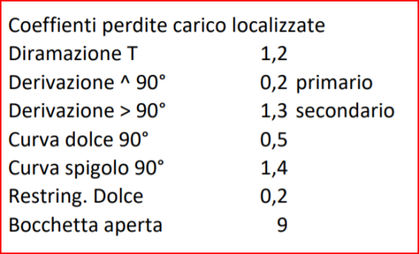
 |  |  |  |  |  |  |  |  |  |  | Bocchetta | Dp
 |  |  |  |  |  |  |  |  |  |  | C | 35.41 | Pa
 |  |  |  |  |  |  |  |  |  |  | D | 67.28 | Pa
 |  |  |  |  |  |  |  |  |  |  | E | 88.22 | Pa

 |  |  |  |  |  |  |  |  |  |  | Dispersioni totali in C
 |  |  |  |  |  |  |  |  |  |  | Volume | 500 | m3
 |  |  |  |  |  |  |  |  |  |  | Qs | 3750 | w
 |  |  |  |  |  |  |  |  |  |  | DT | 16.0 | °C
 |  |  |  |  |  |  |  |  |  |  | T aria | 36.0 | °C
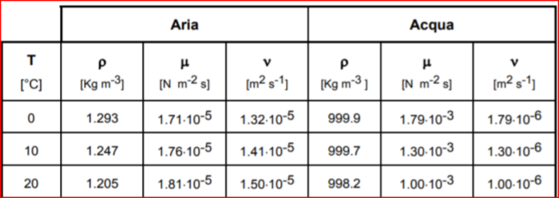
 |  |  |  |  |  |  |  |  |  |  | Miscelazione aria esterna e ambiente dopo 1 ora
 |  |  |  |  |  |  |  |  |  |  | Volume E | 500 | m3
 |  |  |  |  |  |  |  |  |  |  | Volume A | 500 | m3

 |  |  |  |  |  |  |  |  |  |  | T miscela | 10 | °C
 |  |  |  |  |  |  |  |  |  |  | UR | 67.5 | UR

PORTATA TOTALE | 1600 | m3/h | D ab | 40 | cm | L ab | 20 | m
Portata BC | 700 | m3/h | D bc | 35 | cm | L bc | 15 | m
Portata BD | 500 | m3/h | D bd | 25 | cm | L bd | 20 | m
Portata BE | 400 | m3/h | D be | 22 | cm | L be | 10 | m

Canali in lamiera AL | 0.1 | m scabrezza

Altezza locali | 4 | m |  | Aria A | 20 | °C | 0.45 | UR
Area locale D | 125 | m2 |  | Aria E | 0 | °C | 0.90 | UR

TROVARE PREVALENZA DEL VENTILATORE
SCEGLIERE IL MODELLO DI BOCCHETTA PER B-C-D
TROVARE DIAMETRO CANALE BC PER BILANCIARE IL SISTEMA
TROVARE temperatura immissione dell'aria necessaria a vincere le dispersioni termiche locale D |  |  |  |  |  |  |  |  | 30 | w/m2

TROVARE CARATTERISTICHE ARIA AMBIENTE IN D DOPO 1 ORA DI IMMISSIONE ARIA ESTERNA E
TROVARE LA QUANTITA' DI VAPORE DA CONDENSARE PER PORTARE L'ARIA AL 50% UR

TEMPO VERIFICA 1 ORA E 20 MIN (+ 10 MINUTI PER STUDENTI CON PDP)

Catalogo bocchette immissione aria
